关系图
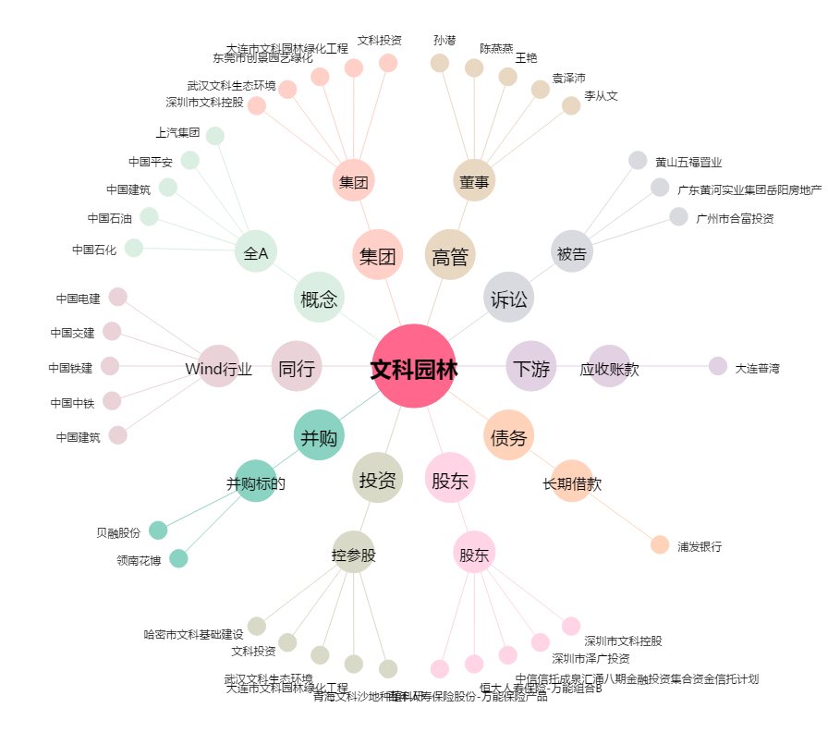
文科园林[002775.SZ] - 关系概览图

